HTML Generalidades
HTML

 | Vocabulario resumido

 | IP: Es el identificador numérico de una página web (una especie de Cedula)
 | es único y representa la dirección donde esta el ordenador que contiene
 | esta página web.

 | Dominio web/URL: Uniform Resources Locator. Es el nombre asociado a la IP
 | que utilizamos para solicitar recursos, en nuestro caso un sitio web. Es el nombre
 | que es facil de recordar por los seres humanos.

 | DNS: Domain Name System: Es un servidor cuya principal función es traducir
 | el nombre del dominio a su identificador único.

 | Sitio web: Es un conjunto de uno o varios recursos o páginas web alojados en el mismo
 | dominio.

 | Servidor web: Es un ordenador cuyo objetivo es servir recursos web.

 | Hosting: Es el almacenamiento del servidor web. El disco duro donde el servidor
 | guarda los recursos.

 | Petición: Es la acción de pedir recursos a un servidor. Es decir cuando los distintos
 | clientes hacen solicitudes el servidor responde.

 | ¿Qué es HTML?
 | Es un lenguaje de marcado de hipertexto
 | No es un lenguaje de programación, es un lenguaje de estructura.
 | Es la base con la que están creadas TODAS las páginas web del mundo.
 | Cada etiqueta le dice al navegador y a los motores de búsqueda cuál es la
 | estructura de los documentos, elementos, su organización, etc.
 | HTML Es un lenguaje marcado de hipertexto que nos ayuda a crear la estructura de una pagina web
 | basicamente es como coger cajitas y decir cada caja ocupa esta posición, luego con CSS le damos belleza
 | y estilo es decir personalización, con HTML ponemos en si objetos, no estilo. Por ende, HTML solo sirve para
 | estructurar.
 | Cuando abrimos una web, lo que le decimos es que nos muestre el servidor es decir lo que tiene guardado
 | generalmente los servidores estan configurados para que la web que coja sea el index, este es la pagina que toma
 | el servidor, la que capta. Por eso es muy importante que a la pagina principal la llamemos index.html.

 | Historia de HTML
 | Inicio su desarrollo en el año 1989
 | En 1991 se lanzo lo que se conoce como web que es diferente a internet ya que,
 | la web es el conjunto de documentos que tenemos disponibles, los documentos
 | son cualquier tipo de pagina web, internet son los componentes que nos permiten
 | ver dichos documentos.
 | Todo esto se basa en 3 conceptos: (HTTP, HTML Y URL)

* | En 1992 se lanzo HTML (Nació creado por Tim Bernes Lee)
* | En 1994 se creo la W3C que es un consorcio que define los estándares de la web
 | es decir es como un organismo que dice como se debería hacer escribir el codigo html.
* | HTML 4 se lanzó en el año 1998.
* | En 1999 HTML 4.1 Una actualización del estándar del HTML4.
* | En 2004 se creo la WHATWG.
* | En el año 2008 se creo por fin HTML 5 y fue creado por WHATWG .
* | La W3C acepto en el año 2014 que HTML5 es el mejor.

 | Nota
 | La mayoria del tiempo estamos leyendo codigo más que creandolo. Por ende, es muy importante saber la teoría.

 | TAGS - Analogía
 | En HTML todo son etiquetas, para entender lo que es un etiqueta podemos hacer una analogía y es que son
 | como cajitas y dentro de dichas cajitas se pone texto.

 | Comentarios
 | Los comentarios sirven para tener una idea de que estamos escribiendo
 | en ese documento HTML y el navegador no lo va a interpretar.
 | La sintaxis de un comentario en HTML es la siguiente <!-- -->

 | Etiqueta HTML
* | Esta se encarga de tener tanto la cabeza como el el cuerpo. Desde HTML5 por cuestiones de CEO es muy importante
 | poner el atributo lang que va indicar en que idioma va estar el sitio web o mas bien el contenido que va tener el sitio web.
 | Ademas para ser más espesifico es decir de que pais es el idioma como es-MX esto es como para un conexto donde el contenido que se esta explicando es muy particular de ese país.

* | DOCTYPE es una etiqueta que significa basicamente tipo de documento html y sirve para espesificar que el documento que se va a crear a continuación esta en la versión HTML 5

* | Un error común es abrir archivos independientes, entonces lo que conviene es abrir carpetas desde el editor de código
 | y no archivos, ya que visual studio detecta las carpetas como si fuesen un proyecto.

 | Meta etiquetas

 | Meta charset = "UTF-8"
 | Es le juego de caracteres en el que esta la página. Siempre es ideal ponerlo independientemente del idioma
 | con el que se trabaja ya que cada idioma tiene sus propios carácteres especiales.

 | Meta etiqueta viewport
 | Esta metaetiqueta lo que hace
 | el viewport es la zona visible del navegador donde se dibuja o se renderiza el contenido html, Es muy importante
 | que todos los documentos html que tenga una aplicación porque es la etiqueta que basicamente le dice a los dispositivos como se va a adaptar los contenidos, esta a su vez tiene varios atributos y esta en MDN

 | HTML.IO
 | Es un sitio web que sirve para ver el uso de etiquetas html
 | https://htmlreference.io/

 | Emmet.io
 | Es una herrramienta que va permetir escribir código html y css de una forma muy rapida y eficaz,
 | en este sitio web esta la documentación se pueden encontrar todos los atajos que se pueden hacer.
 | Cheat Sheet (emmet.io)

 | VSC CS
 | Visual studio code cheat sheet es una hoja que tiene todos los comandos de VSC para windows
 | keyboard-shortcuts-windows.pdf (visualstudio.com)

 | StackShare
 | Es un sitio web que sirve para ver que compañias estan trabajando con las tecnologias que se busquen.

HTML listas
Listas en HTML
Las listas en HTML sirven para alistar contenido. En función del tipo de contenido de nuestra lista
tenemos 3 tipos de listas:
1. ul: Unordered list: Se utilizan cuando el orden de los elementos no influye (lista de la compra)
Un uso de real de los ul puede ser en un Menu.

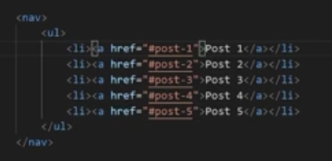
 | Semanticamente lo más correcto es poner
 | una lista desordenada debajo de un o dentro
 | del nav.

 | Tanto en las UL como en las OL para poner los
 | elementos de las lista debemos poner la etiqueta
 | li dentro de estas.

2. ol: Ordered list: Se utilizan cuando el orden de los elementos es importante (top 10)
Es la misma semantica del UL simplemente cambia a OL y sera ennumerada,
3. dl: Definition list: Se utilizan para hacer una lista de definiciónes (Diccionario)
cada elemento de una lista definición lleva 2 etiquetas:
dt - definitión term= El término que vamos a definir.
dd - Definition description = La descripción del término.
Aunque esto es muy poco usual usarlo. Pero es bueno saber para que son y como se usan.

Esto también es muy común verlo, que son listas anidadas osea ol o ul dentro de otros
ol o ul.
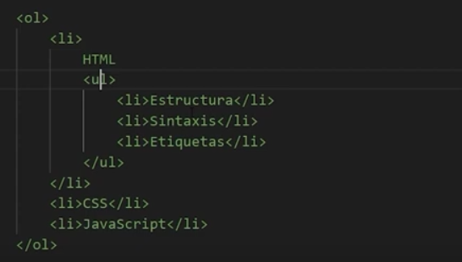

Atributos de las listas.
En los ul tenemos: (disc, square, circle.) Aunque en CSS esto se puede hacer mucho mejor.
En los Ol tenemos: numeros, A,B,C a,b,c Y tambien la de numeros romanos.
También se puede poner el atrbuto star donde podemos elegir desde que valor
empiece.
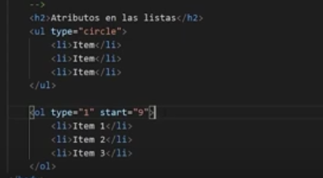
 |  | Referencia de Atributos HTML - HTML: Lenguaje de etiquetas de hipertexto | MDN (mozilla.org)
 |  | Listado de Atributos HTML - Caronte Web Studio (carontestudio.com)
 |  | <address> - HTML: Lenguaje de etiquetas de hipertexto | MDN (mozilla.org)
 |  | <pre> - HTML: Lenguaje de etiquetas de hipertexto | MDN (mozilla.org)
 |  | time - HTML: Lenguaje de etiquetas de hipertexto | MDN (mozilla.org)
 |  | Cómo usar rutas absolutas y rutas relativas | Hostalia – Pressroom
 |  | HTML: Una buena base para la accesibilidad - Aprende sobre desarrollo web | MDN (mozilla.org)

HTML tablas
Tablas en HTML
Hace tiempo se usaban para poner todo el contenido de una pagina web, pero hoy día
ya todo eso se hace con CSS. Para usarlas puede ser en el caso en que el contenido en concreto
este estructurado y que no haya una forma mejor de estructurarlo en una tabla.

La estructura basica de una tabla se compone de table- Etiqueta que encierra una tabla.
Tr- table row, etiqueta que construye una fila
Td- table data, etiqueta que construye una celda.
Truco: El numero de celdas dentro de un td establecerá el número de columnas de la tabla.

Este puede ser un ejemplo de como hacer una tabla y un ejemplo de en que caso puede ser
correcto usar una tabla.
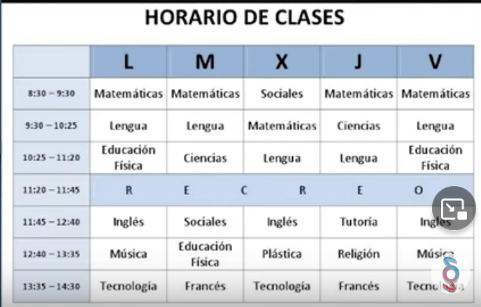

Los titulos de las tablas de establecen con la etiqueta caption, es una etiqueta opcional, y según la
espesificación esa etiqueta se coloca justo despúes de la etiqueta table.

Las cabeceras de las tablas se establecen con la etiqueta Thead. Dentro tendremos una etiqueta tr normal,
pero en el caso de las celdas, las estableceremos con la etiqueta th insted of td

El contenido de la tabla debe ir dentro de una etiqueta tbody para representar el cuerpo de la tabla
De forma opcional podemos colocar un tfoor a la tabla para establecer un pie de tabla, esto es algo que
algunas tablas tienen como suma de cantidades o un total.

Para hacer que las celdas ocupen más de un fila o más de una columna tenemos 1 atributos:
rowspan: Sirve para que una celda ocupe más de una fila, el valor por defecto es 1
Colspan: Sirve para que una celda ocupe más de una columna, el valor por defecto es 1

HTML contenido embebido
 | ¿Qué es contenido embebido?
 | Es todo aquel contenido de nos traemos de forma externa, por ejemplo
 | imágenes, videos, musica y estos archivos son los que suelen pesar más en el sitio web.

 | Formatos de imágenes
 | Los formatos de imágenes para web los podemos clasificar en 2 tipos
* | 1) Vectoriales (SVG) Es el mas recomendado y hay que usarlo en la medida que se pueda siempre, https://es.vectormagic.com/
 | se suelen usar o son recomendadas en iconos.
* | Lo positivo de usar este forma de svg es que la imagen no va perder nunca su calidad a medida que se
 | amplia o se achica. Además, no pesan nada en la página.
* | Entre mayor tamaño y resolución tenga el sitio web mas pesado va a ser
 | Para eso las imágenes que no pueden ser vectorizadas el mejor formato que puede
 | usarse para mermar el peso. Son:

* | 2) Mapa de bits (Tienen peso)
* | JPG (son el formato más comprimido, pero no soporta trasparencias ni animaciones)
* | PNG (Si se necesita transparencia, pero no animaciones)
* | GIF (Si se necesita una imagen animada)
* | WEBP (El formato que menos pesa) es el más recomendado siempre y cuando no se pueda usar svg.
 | también soporta, transparencias y animaciones.

* | Se pueden buscar convertidores de formato jpg, png, gif a svg tratar de buscar uno que sea gratis
 | Sitio https://www.online-convert.com/es nos ayuda a convertir jpg, png y git a webp.

 | Como insertar imágenes en html
 | Para las imágenes usamos la etiqueta img y por defecto vs nos pone el atributo src (ruta donde esta) y alt (Es obligatorio)
 | El atributo alt es la representación de la imagen o lo que queremos transmitir con esta misma. Es decir, una descripción
 | Si se quiere hacer una modificación desde Js o CSS a el formato de svg debe darse doble click en el archivo para acceder
 | a su codigo.

 | Device pixel ratio = DPR
 | Es la relación que existe entre los pixeles reales que tiene el dispositivo y los pixeles que tenemos disponibles par pintar
 | DPR = Pixeles reales / Pixeles disponibles
 | El DPR de los celulares suele ser de 2,3,4,5,67
 | Visitar: whatismyviewport
 | No es recomendable darle ancho y alto, desde HTML, cuando por ejemplo las imágenes son dinamicas y se cargan desde
 | JS en ese caso si en el HTML.

 | Nota: Un error muy común que ocurre en desarrollo web es el de usar la misma imagen tanto para movil como para escriorio
 | Es mas logico por ejemplo tener una imagen de 1000 PX en el pc y una de 300 en el movil. Por lo tanto, en la carpeta en la
 | cual se tengan las imágenes deberían tenerse las imágenes para la versión desktop y para la mobile.

 | Atributo srcset
 | Este atributo sirve para decirle al navegador que cargue una imagen u otra en función del dispositivo que se vaya a usar.
 | Para uso se usa un atributo srcset, que significa dar un set de imágenes es decir un set de links de donde puede cargar las
 | imágenes en función de una condición.

 | Del siguiente ejemplo hay que anotar lo siguiente: |  | Notas
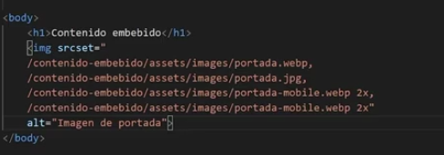
 |  | * | Se ponen dos opciones, la imagen para PC y para Movil.
 |  | * | Para que el navegador cumpla la condición debemos darle "el numero de DPR que queremos"
 |  |  | más una "x" Es decir, si ponemos imagen.jpg 3x, le estamos diciendo que cuando el DPR sea de 3
 |  |  | ponga dicha imagen que tenga ese atributo.
 |  | * | El formato de imagen no funciona en todos los navegadores, por ejemplo, si se pone webp no funcionara
 |  |  | en internet explorer, ya que no soporta dicho formato.

 | Etiqueta picture.
 | Basicamente funciona igual que el atributo anterior pero este da más opciones. |  |  | Picture se usa mas ya que ofrece mas opciones, pero puede que en algunos navegadores
 | Debe ponerse la copia de seguridad obligariamente. |  |  | no se soporte y se deba poner img, de todos modos siempre se debe poner img de respaldo.
 | Su sintaxis es la siguiente: |  |  | En source también se pueden poner los numeros con X
 | Dentro de la etiqueta picture se tiene que meter la etiqueta source |  |  | Todas las opciones anteriores también se puede usar en este caso.
 | Dentro de source se mete cada uno de los sources que queremos
 | Debe tener dentro también la etiqueta IMG
 | El atributo media es para decir cual es el ancho que queremos que funcione
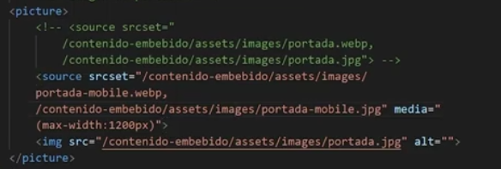

 | Etiqueta Audio.
 | Se usa para introducir audio en los sitios web.
 | También tiene el atributo src, que igualmente es la ruta.
 | Para que se muestre en pantalla debe ponerse el atributo booleano controls.
 | Existe un problema con el autoplay. Los navegadores actuales estan bloqueando,
 | todo el autoplay, siempre y cuando el contenido no este silenciado.

 | Etiqueta video
 | Se usa para introducir videos en los sitios web
 | También tiene el atributo src, que igualmente es la ruta.
 | Para que se muestre en pantalla debe ponerse el atributo booleano controls.
 | Existe un problema con el autoplay. Los navegadores actuales estan bloqueando,
 | todo el autoplay, siempre y cuando el contenido no este silenciado.
 | También esta el atributo muted para silenciar
 | Loop que sirve para que se reproduzca una vez terminado otra vez.
 | El atributo poster, sirve para decirle cual va ser la imagen inicial.

 | Iframes
* | Es basicamente coger una web e introducirla dentro de la nuestra.
 | Lo que pasa es que casi siempre de donde cogemos los iframes lo que
 | hacemos es copiarlos y pegarlos.
* | El problema de los iframes es que a la hora de cargar la pagina y tratamiento de recursos etc,
 | esto hace que pese mucho la pagina, por lo cual no es buena idea abusar muchos de los iframes
 | porque va a relentizar mucho la pagina.

 | Etiqueta Figure
 | Sirve para meter contenido relacionado al contenido principal, por lo cual es opcional.
 | Es decir figure se usa siempre que se quiera romper el flujo del contenido con un contenido
 | relacionado pero que no es necesario para la interpretación del articulo, es decir que si lo quitaramos
 | seguiria funcionando.
 | Figcaption: Es para ponerle un nombre a la imagen. (Como si fuese el pie de foto)
 | Sirve: para tablas, formularios, graficos entre otros.

 | Favicon
 | Es para poner el icono en nuestro sitio web.
 | En favicon.generator podemos obtener todos los favicons necesarios para web, android, apple y diferentes
 | sistemas y dispositivos.

 | Librerias de iconos
 | Font awesome: https://www.youtube.com/watch?v=thQ2GW9Gf-s&list=PLROIqh_5RZeB92ME1GFyeqDVOa-gL0Ybd&index=68
 | Un CDM es basicamente un servidor que tiene una copia de lo que estamos solicitando.
 | Red de distribución de contenido.

 | Atributos de accesibilidad
 | Accesibilidad hace referencia a crear sitios webs a los que "todo tipo de persona" pueda tener acceso.
 | Tabindex lo que hace es para marcar y normalmente se pode en las zonas donde queremos que se navegue
 | a través del tabulador.
 | https://www.youtube.com/watch?v=-4y3vb0IHgw&list=PLROIqh_5RZeB92ME1GFyeqDVOa-gL0Ybd&index=69

 | Protocolo open graph
 | https://www.youtube.com/watch?v=M_X6H-rrB9A&list=PLROIqh_5RZeB92ME1GFyeqDVOa-gL0Ybd&index=70

 | Como crear una twiter card
 | https://www.youtube.com/watch?v=ou6LncPLru4&list=PLROIqh_5RZeB92ME1GFyeqDVOa-gL0Ybd&index=71

Formularios
 | Formularios y sus elementos en HTML
 | Una de las partes más importantes de HTML son los formularios ya que sea crean con el fin de poder
 | interactuar con el usuario y principalmente se usan para pedirle datos al usuario como
 | nombre, edad, correo, contraseña, etc.. Todo esto se construye con formularios y practicamente
 | todas las paginas web del mundo tienen por lo menos un formulario.

 | La estructura basica de un formulario esta compuesta por 4 elementos.

1) | Form: Es la etiqueta que engloba al formulario.
 | Esta etiqueta tiene dos atributos muy importantes
 | 1- Action: Este atributo debe contener como valor la URL o ruta a la cual se enviara el formulario
 | 2- Method: Este atributo se usa con JS y sirve para espesificar que tipo de metodo se usara para enviar
 | el formulario si GET o POST.
 | El get va en la URL
 | El post va encriptado

 | Envio de formulario metodo GET VS POST
 | Respecto a HTML es informativo porque esto realmente se hace combinando HTML Y JavaScript
 | Get es el metodo por defecto y es el que se ejecuta cuando entramos a una pagina web por medio de la URL
 | Post es el metodo de envio de formularios por la parte de atrás de la pagina.

2) | Label: Es la etiqueta que describe el nombre del campo a rellenar.
 | Atributo for: Si se pone un id al input ese id debe se vincula con el for del label.

3) | Input: Sirve para crear un campo a rellenar
 | Este campo permitirá al usuario ingresar datos e interactuar. Esto es como el espacio
 | que se puede ver o la cajita donde el usuario ingresa los datos, estas etiquetas pueden
 | tener muchos valores y atributos.

4) | Button: Crea un botón que permitirá enviar el formulario.
 | La parte más importante de un formulario es poder enviar los datos porque si no pues
 | para que crearlo. Aunque actualmente se usa el input de valor submit.

 | Estructura basica de un formulario - Resumen
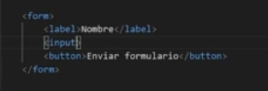

 | Tipos de inputs más comunes. | Algunas notas utiles sobre inputs
 | El atributo TYPE: Determina el tipo de entrada (tipo de dato que se espera recibir) que se va a utilizar y sus valores pueden ser uno de los siguientes:

 | Date: Se utiliza para introducir una fecha | Este es util
 | Datetime: Obsoleto (no es usa) | No usarlo nunca, muy inutil
 | Datetime-local: Fecha y hora, no funciona en firefox | Para que funcione en cualquiera; usar un input date y un input time
 | Time: Se utiliza para introducir una hora
 | Month: Se utiliza para introducir un mes
 | Week: Se utiliza para introducir el número de semana del año
 | Button: Se comporta igual que un botón <button> | Pero este no sirve para enviar el formulario, para eso debe usar submit o la etiqueta button
 | Submit: Se utiliza para enviar el formulario (envia los datos)
 | Search: Se utiliza para las barras de búsqueda.
 | Tel: Se utiliza para introducir números telefónicos
 | Email: Se utiliza para introducir un email
 | Password: Se utiliza para contraseñas
 | Url: Se utiliza para introducir URLs
 | Color: Se utiliza para especificar un color | Input type color; puede servir en una pagina donde el usuario debe elegir colores y cosas así.
 | Hidden: Campo oculto, puede contener valor pero no se mostrará | (en js se usa este elemento como por ejemplo para que cuando el formulario se envie el programador pueda enviar algún valor)
 | Number: Se utiliza para valores numéricos | Si se quiere vizualizar como luce el formulario desde un movil ver el siguiente video: https://www.youtube.com/watch?v=_MJqIjiz4BA&list=PLROIqh_5RZeB92ME1GFyeqDVOa-gL0Ybd&index=454
 | Range: Se utiliza para establecer un rango | Crea una barra que puede colocar un rango, también se le puede poner el atributo step, min y max.
 | Reset: Se utiliza para resetar el formulario | Se suele poner sobre todo al lado del boton submit y lo que hace es resetar el formulario
 | Text: Valor por defecto | Por ejemplo en Javascript este input y hidden se combinan para cuando se seleccione algo pase de estar hidden a text.

 | Atributos más comunes para formularios
 | NAME: Es el nombre simbólico al que se le va asociar el valor introducido en ese elemento por el usuario.
 | Debe estar presente en todos los elementos excepto en submit y reset.

 | VALUE: Tiene varios significados dependiendo del elemento que se trate. Para campos texto o password especificará el valor por defecto.
 | En botones de tipo radio o checkbox especificará el valor que tendrá el botón cuando sea presionado (el defecto es on).
 | Para los botones submit y reset el valor se puede utilizar para especificar la etiqueta del botón. En los campos ocultos especifica el valor que se pasa al servidor.

 | SIZE: Es el tamaño físico del campo de entrada en elementos texto o password (por defecto es 20).

 | CHECKED especifica si ese botón, radio o checkbox estará activado por defecto.

 | Placeholder: Dar una pista al usuario de lo que tiene que introducir, la diferencia con el label es que es importante tener label, como en los chebocks

 | Required: Hace que un campo sea obligatorio

 | Readonly: Hace que un campo sea obligatorio

 | Min - Max: Establece el mínimo y máximo de un campo numérico

 | Minlenght - Maxlenght: Establece el minimo y el máximo de caracteres de un campo de texto.

 | Autocomplete on/of: Para que recuerde lo que se puso antes, puede estar en el form o input

 | Selected: Equivale a cheked en los select, sirve para establecer una opción por defecto.

 | Disabled: Desactiva el campo, no se podrá escribir en el autofocus

 | Pattern: Esto sirve para "obligar al usuario" a poner algún tipo de dato que nosotros queremos

 | Step: Es para poner a saltar de número en número por ejemplo de 10 en 10 de 20 en 20

 | RADIOS, SELECTS y CHECKBOKS
 | Radio: Esta propiedad permite seleccionar una ÚNICA OPCIÓN de una lista de opciones relacionadas.
 | Se ponen dos atributos name para indentificarlos dentro de un mismo grupo y value que sera
 | el valor que tendra cada elemento espesifico.
 | Ejemplo de un Formulario con dichas caracteristicas. NOTA: El atributo cheked para radio solo se
 | puede aplicar a un imput y eso es todo.
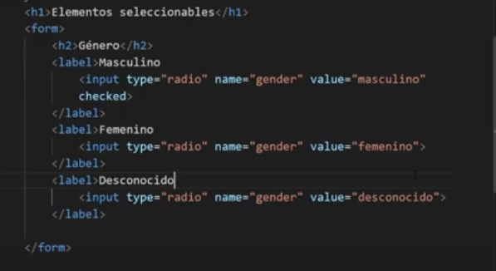

 | Checkbox: Permite seleccionar varios opciones de una lista de opciones relacionadas, a diferencia del
 | anterior esta tiene la apariencia de un cuadrado. Además de que el atributo cheked puede estar en
 | todas las opciones que queramos.
 | Ejemplo de un formulario con dichas caracteristicas.
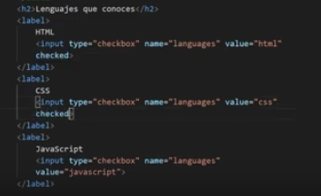

 | Select: Crea una lista desplegable de opciones donde podemos seleccionar una o varias opciones.
 | Cada opción irá dentro de una etiqueta <option> </option>
 | Si tenemos muchas opciones podemos ordenarlas por categorias a través de la etiqueta
 | <optgroup> con el atributo label para nombrar la categoría.

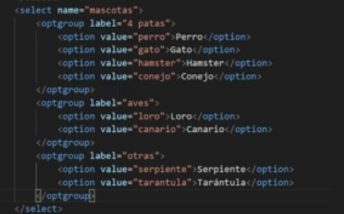

 | Datalist: Sirve como un select con la diferencia de que esta opción nos filtra opciónes y en su sintaxis
 | se debe poner así = <input type= "list" list "de lo que sea que vaya ser la lista"> <datalist id = "exactamente el mismo valor que tiene list"
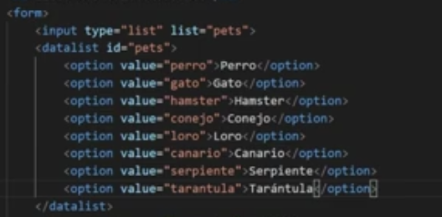

 | Más elementos para formularios
 | fieldset: Se utiliza para agrupar elementos dentro de un formulario.
 | Legend: Representa una etiqueta para el contenido del fieldset.
 | File: Este input se utiliza para cargar archivos y enviarlos desde un formulario. (Sin CSS o JS muy inutil)
 | Meter: Representa un valor dentro de un rango conocido también tenemos los atributos Min y Max
 | Progress: Representa el progreso de una tarea.
 | Textarea: Se utiliza para introducir texto en un formulario

 | Ejemplo con estos elementos aplicados.
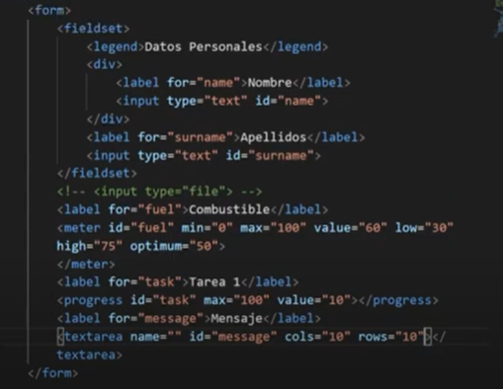

 | Atributos para formularios
 | Placeholder: Dar una pista al usuario de lo que tiene que introducir
 | Required: Hace que un campo sea obligatorio
 | Readonly: Hace que un campo sea obligatorio
 | Min - Max: Establece el mínimo y máximo de un campo numérico
 | Minlenght - Maxlenght: Establce el minimo y el máximo de caracteres de un campo de texto.
 | Selected: Equivale a cheked en los select, sirve para establecer una opción por defecto.
 | Disabled: Desactiva el campo, no se podrá escribir en el autofocus

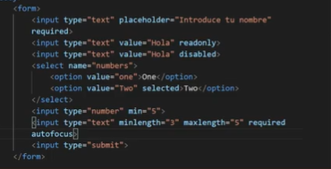

 | Documentación
 | https://developer.mozilla.org/es/docs/Web/HTML/Element/form
 | https://developer.mozilla.org/es/docs/Web/HTML/Element/label
 | https://developer.mozilla.org/es/docs/Web/HTML/Element/input

HTML buenas practicas
Buenas practicas de HTML

Declara el doctype HTML 5
Cierra las etiquetas en el mismo orden en el que se abrieron
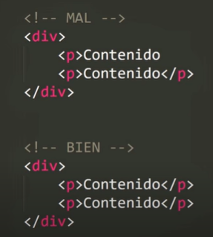
 | Etiquetas que no se cierran

Escribe todas etiquetas en minusculas
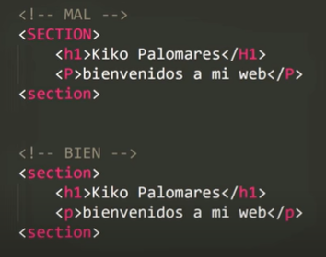

Poner el atributo at en los imágenes

Identación del codigo HTML
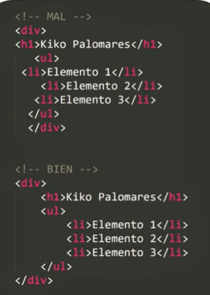

No poner estilos en el HTML
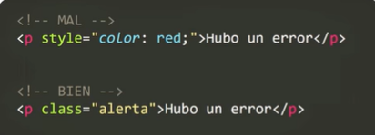

No utilizar DIVS para todo
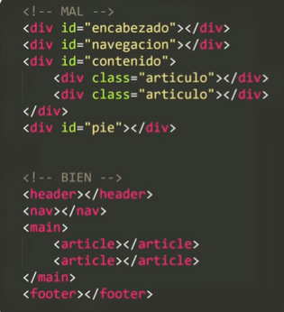

No pongas el valor de los atributos boleanos

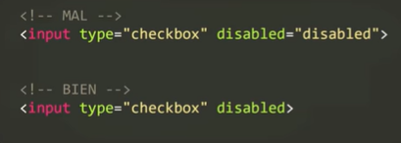

Indica la codificación de los caracteres.

Revisa las etiquetas que existen
Lista de etiquetas: https://www.w3schools.com/tags/default.asp

